Sheet1
IO选择 | 对应功能 | IO编号 | 启动项相关 | ADC | DAC | UART | Touch | SPI/IIC
 |  | GPIO0 | 下载：低电平/启动：高电平 | ADC2_1 |  |  | TP_1
 |  | GPIO1 |  |  |  | TX0
TFT_DC(RS) |  | GPIO2 |  | ADC2_2 |  |  | TP_2
 |  | GPIO3 |  |  |  | RX0
TFT_RST |  | GPIO4 |  | ADC2_0 |  |  | TP_0
oid_sdio |  | GPIO5 | 启动时必须高电平 |  |  |  |  | VSPI
 | 内部FLASH占用 | GPIO6 | 连接了FLASH(CLK)
 |  | GPIO7 | 连接了FLASH(SD0)
 |  | GPIO8 | 连接了FLASH(SD1)
 |  | GPIO9 | 连接了FLASH(SD2) |  |  | RX1
 |  | GPIO10 | 连接了FLASH(SD3) |  |  | TX1
 |  | GPIO11 | 连接了FLASH(CMD)
LED_R_GND |  | GPIO12 | 启动时必须低电平 | ADC2_5 |  |  | TP_5 | HSPI
LED_G_GND |  | GPIO13 |  | ADC2_4 |  |  | TP_4 | HSPI
LED_B_GND |  | GPIO14 | 启动时必须高电平 | ADC2_6 |  |  | TP_6 | HSPI
TFT_CS |  | GPIO15 | 启动时必须高电平 | ADC2_3 |  |  | TP_3 | HSPI
PWMD1 |  | GPIO16 |  |  |  | RX2
PWMD2 |  | GPIO17 |  |  |  | TX2
TFT_SCLK |  | GPIO18 |  |  |  |  |  | VSPI
oid_sclk |  | GPIO19 |  |  |  |  |  | VSPI
PWMC2 |  | GPIO21 |  |  |  |  |  | IIC_SDA
PWMC1 |  | GPIO22 |  |  |  |  |  | IIC_SCL
TFT_MOSI |  | GPIO23 |  |  |  |  |  | VSPI
语音芯片 |  | GPIO25 |  | ADC2_8 | DAC_1
PWMA1 | Timer1->PWM | GPIO26 |  | ADC2_9 | DAC_2
PWMA2 | Timer1->PWM | GPIO27 |  | ADC2_7 |  |  | TP_7
PWMB1 | Timer1->PWM | GPIO32 |  | ADC1_4 |  |  | TP_9
PWMB2 | Timer1->PWM | GPIO33 |  | ADC1_5 |  |  | TP_8
ir_front | 不能用做PWM | GPIO34 | Input Only | ADC1_6
ir_back |  | GPIO35 | Input Only | ADC1_7
ir_left |  | GPIO36 | Input Only/SVP | ADC1_0
ir_right |  | GPIO39 | Input Only/SVN | ADC1_3
说明： 1. 使用Wi-Fi会与ADC2冲突，要注意！ 2. ADC的使用并非线性的，0-0.1V和3.2-3.3V区间就是有问题的！

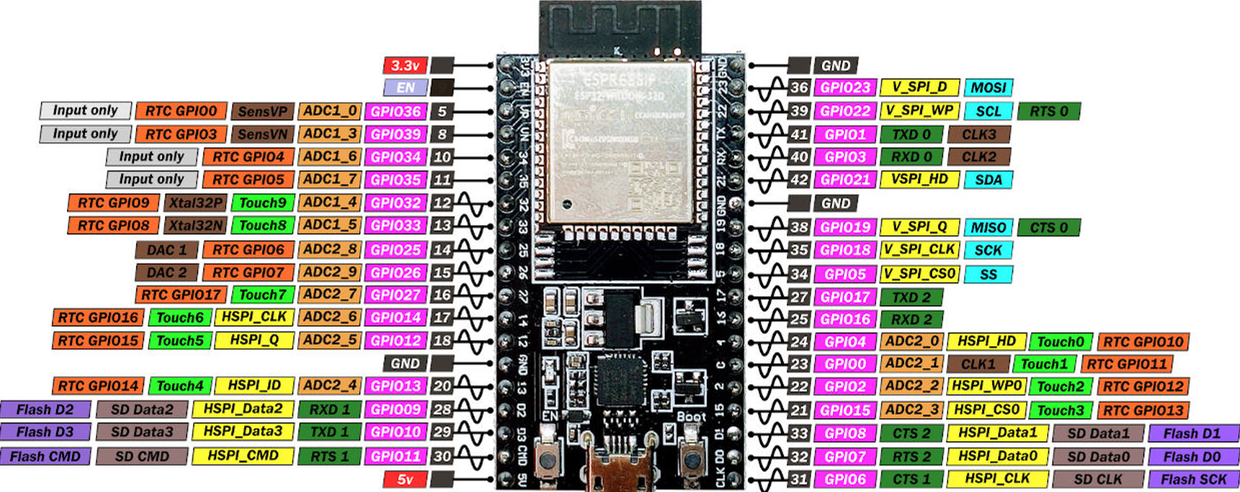

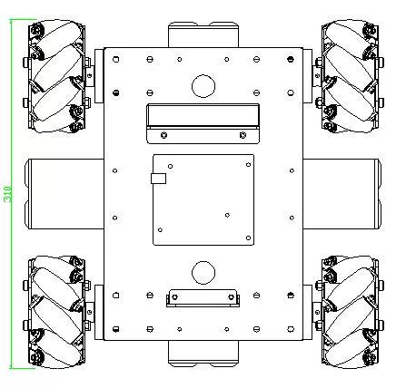
 |  |  |  | 前进 | 后退 | 左原地 | 右原地 | 左横移 | 右横移
 |  | 左前 | A1-26 | 255 | 0 | 0 | 255 | 0 | 255
 |  |  | A2-27 | 0 | 255 | 255 | 0 | 255 | 0
 |  | 右前 | B1-32 | 255 | 0 | 255 | 0 | 255 | 0
 |  |  | B2-33 | 0 | 255 | 0 | 255 | 0 | 255
 |  | 左后 | C1-22 | 255 | 0 | 0 | 255 | 255 | 0
 |  |  | C2-21 | 0 | 255 | 255 | 0 | 0 | 255
 |  | 右后 | D1-16 | 255 | 0 | 255 | 0 | 0 | 255
 |  |  | D2-17 | 0 | 255 | 0 | 255 | 255 | 0
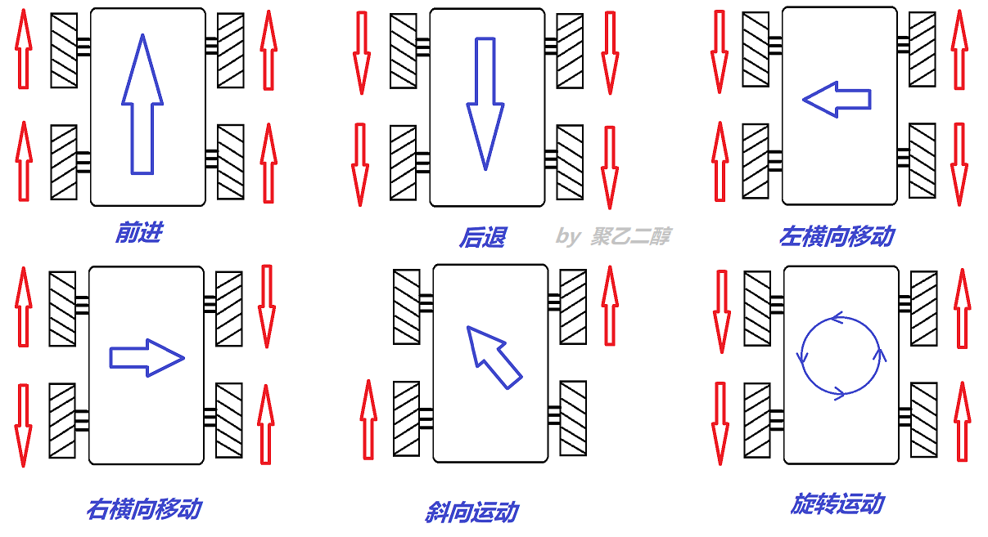

Serial.write |  |  | 7E 05 41 00 01 45 EF

